第1次
工程款支付证书
工程名称 |  | 北李路等31条县乡道路生命防护工程 |  |  |  |  | 建设单位 |  | 嵩县农村公路管理所 |  |  |  | ERP编号 |  | 8913 | 档案编号 |  | CD2017124
合同金额 |  | 10,671,617.00 |  |  | 中标时间 | 2017.12.13 | 已提供工程资料 |  | 中标通知书、施工合同、投资协议 |  |  |  | 保存地址 |  | 庐江 | 责任单位 |  | 第八大区河南省
决算金额 |  |  |  |  | 决算时间 |  | 项目部印章 |  | 无 |  |  |  | 施工人 |  | 张彥松，15838876608 | 区域责任人 | 孙健 | 省办负责人 | 李想
序号 | 经营填写 |  |  |  |  | 工程填写 | 经营填写 |  |  | 财务填写 | 经营、工程、质安填写 |  | 区域负责人 |  | 申请部门填写财务核对 |  |  | 本次支付 金额 | 剩余款项
 | 到款情况 |  |  |  |  |  | 暂列金 |  |  | 代缴税金 | 其他扣款 |  | 预留款 |  | 成本票
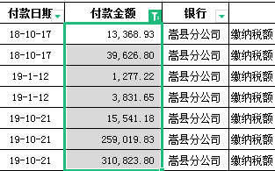
 | 日期 | 工程款金额 | 周转金金额 | 到款银行 | 到款账户 | 完成进度 | 比例 | 金额 | 备注 | 金额 | 金额 | 备注 | 金额 | 备注 | 供货单位 | 合同额 | 成本票额
 | 补录 | 1463320 |  | 嵩县财政局 |  |  |  |  |  |  |  |  |  |  | 杨相卫（补录） |  |  | 1,375,596.80
 |  |  |  |  |  |  |  |  |  |  |  |  |  |  | 缴纳税额（补录） |  |  | 643,489.41
 | 补录 |  | 585400 | 张文博
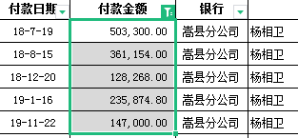
 | 2019-08-19 | 10660000 |  | 嵩县分公司 | 66418011200000700
 |  | -10660000
1 | 2019-09-26 |  | 1,160,000.00 | 嵩县分公司 | 66418011200000700
 | 2019-09-26 |  |  | 中行冠县支行 | 226021856503 |  |  |  |  |  |  |  |  |  | 山东冠县润鑫路桥有限公司 |  |  | 1,160,000.00
2 | 2019-10-09 |  | 1,300,000.00 | 嵩县分公司 | 66418011200000700
 | 2019-10-09 |  |  | 中行冠县支行 | 226021856503 |  |  |  |  |  |  |  |  |  | 山东冠县润鑫路桥有限公司 |  |  | 1,300,000.00
3 | 2019-10-14 |  | 1,790,000.00 | 嵩县分公司 | 66418011200000700
 | 2019-10-14 |  |  | 中行冠县支行 | 226021856503 |  |  |  |  |  |  |  |  |  | 山东冠县润鑫路桥有限公司 |  |  | 1,790,000.00
4 | 2019-10-16 | 1066000 |  | 嵩县分公司 | 66418011200000700 |  | 1.5% | 15,990.00 | 进度款1.5%
 | 2019-10-22 |  |  | 中行冠县支行 | 226021856503 |  |  | -15,990.00 | 已由合作人交公司财务 |  |  |  |  |  | 山东冠县润鑫路桥有限公司 |  |  | 1,066,000.00
5 | 2019-10-24 |  | 1,030,000.00 | 嵩县分公司 | 66418011200000700
 | 2019-10-24 |  |  | 中行冠县支行 | 226021856503 |  |  |  |  |  |  |  |  |  | 山东冠县润鑫路桥有限公司 |  |  | 1,030,000.00
6 | 2019-11-11 |  | 1,200,000.00 | 嵩县分公司 | 66418011200000700
 | 2019-11-11 |  |  | 建行洛阳华山路支行 | 4100 1539 1100 5020 5935 |  |  |  |  |  |  |  |  |  | 河南中昊人力资源服务有限公司 |  |  | 1,200,000.00
7 | 2019-11-13 |  | 1,080,000.00 | 嵩县分公司 | 66418011200000700
 | 2019-11-13 |  |  | 建行洛阳华山路支行 | 4100 1539 1100 5020 5935 |  |  |  |  |  |  |  |  |  | 河南中昊人力资源服务有限公司 |  |  | 1,080,000.00
8 | 2019-11-15 |  | 1,080,000.00 | 嵩县分公司 | 66418011200000700
 | 2019-11-15 |  |  | 中行嵩县支行 | 2494 6732 1535 |  |  |  |  |  |  |  |  |  | 河南德春园林工程有限公司 |  |  | 130,200.00
 | 2019-11-15 |  |  | 建行洛阳华山路支行 | 4100 1539 1100 5020 5935 |  |  |  |  |  |  |  |  |  | 河南中昊人力资源服务有限公司 |  |  | 949,800.00
9 | 2019-11-21 |  | 500,000.00 | 嵩县分公司 | 66418011200000700
 | 2019-11-21 |  |  | 中行嵩县支行 | 2494 6732 1535 |  |  |  |  |  |  |  |  |  | 河南德春园林工程有限公司 |  |  | 500,000.00
10 | 2019-11-25 |  | 460,300.00 | 嵩县分公司 | 66418011200000700
 | 2019-11-25 |  |  | 中行嵩县支行 | 2494 6732 1535 |  |  |  |  |  |  |  |  |  | 河南德春园林工程有限公司 |  |  | 460,300.00
11 | 2020-01-16 | 857340.04 |  | 嵩县分公司 | 66418011200000700 |  | 1.5% | 12,860.00 | 进度款1.5%
 | 2020-01-16 |  | -857,340.00 | 中行洛阳分行 | 6217 8880 0000 0266 610 |  |  | -12,860.00 | 已由合作人交公司财务
12 | 2020-01-21 | 1058200 |  | 嵩县分公司 | 66418011200000700 |  | 1.5% | 15,873.00 | 进度款1.5%
 | 2020-03-11 |  | -1,058,200.00 | 中行洛阳分行 | 6217 8880 0000 0266 610 |  |  | -15,873.00 | 已由合作人交公司财务
13 | 2020-08-11 | 32727 |  | 嵩县分公司 | 66418011200000700 |  | 1.5% | 500 | 进度款1.5% |  | 50.00 | 手续费
 | 2020-08-11 |  | -32,727.00 | 中行洛阳分行 | 6217 8880 0000 0266 610 |  |  | -500 | 已由合作人交公司财务 |  | -50.00
14 | 2021-12-14 | 803932.00

合计 |  | 5281519.04 | 8237433.00 |  |  |  |  | 0.00 |  | 0.00 | 0.00 |  | 0.00 |  |  |  |  | 12,685,386.21 | 833,565.83
本次结算 支付明细 |  | 应支付金额 |  |  | 32,727.00 |  |  |  |  |  | 本次支付金额 |  |  | 小写 | 32,727.00
 |  | 已支付金额 |  |  | 0.00 |  |  |  |  |  |  |  |  | 大写 | 叁万贰仟柒佰贰拾柒元整

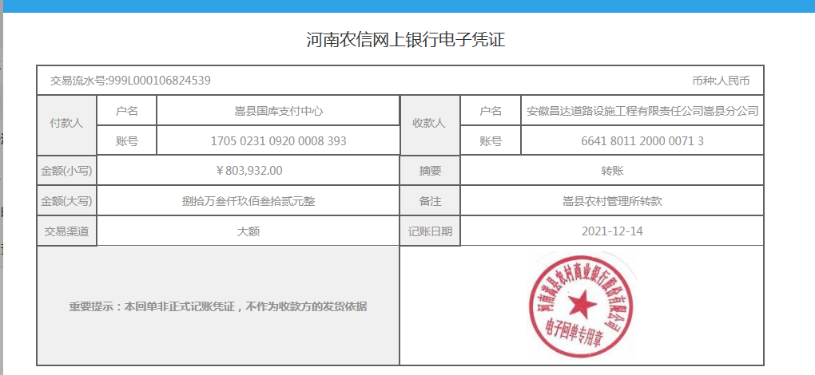
 |  |  |  |  |  |  |  |  |  | 1300差旅费代扣

